GFPI-F-147-Formato Bitácora
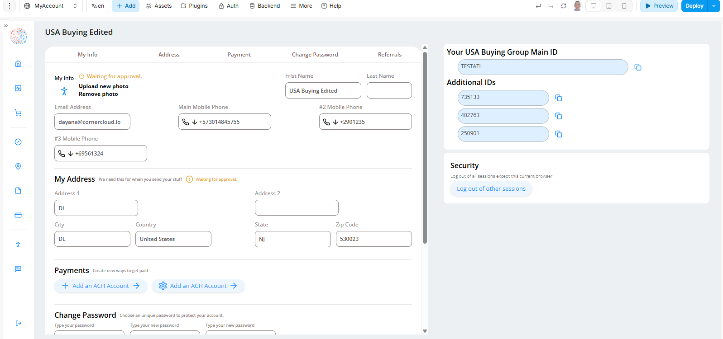
 |  |  |  |  |  | Código: GFPI-F-147
 |  |  |  |  |  | Versión: 04
 | PROCESO
 | GESTIÓN DE FORMACIÓN PROFESIONAL INTEGRAL
 | NOMBRE DEL FORMATO
 | FORMATO BITÁCORA DE SEGUIMIENTO ETAPA PRODUCTIVA
 | CLASIFICACIÓN DE LA INFORMACIÓN
x
 | Pública |  | Pública Clasificada |  | Pública Reservada

 | Nombre de la persona con rol de aprendiz | Tipo de documento | Número de identificación | Teléfono de contacto | Correo electrónico institucional | Correo electrónico personal
 | Santiago Rojas Rodríguez | Cedula de Ciudadania | 1004683619 | 3207444882 | N/A | santigorojas772@gmail.com

 | Número de grupo |  |  | Programa de formación
 | 2722493 |  |  | Tecnología en Análisis y Desarrollo de Software

 | Nombre de la empresa, ente u organización donde está realizando la etapa productiva |  | NIT | Bitácora N.º | Período a reportar
 | FUNDACIÓN COGNITUS |  | 901337526-8 | 8 | Desde 22/07/25 hasta | 2025-08-05

 | Nombre del Ente Coformador (jefe inmediato/responsable/supervisor) |  | Cargo del Ente Coformador | Teléfono de contacto | Correo electrónico
 | Luis Eduardo Gómez Correa |  | Desarrollador de Software | 3113963750 | luis@cornercloud.io

 | Datos de la persona con rol de instructor de seguimiento
 | Nombre de la persona con rol de instructor de seguimiento: | Luisa Fernanda Mesa |  | Correo electrónico: | lmesaa@sena.edu.co

 |  | Seleccione con una "X" el tipo de alternativa de etapa productiva que está realizando, teniendo en cuenta el subtipo al cual pertenece si es el caso:
 | ALTERNATIVA DE ETAPA PRODUCTIVA | SUBTIPO DE ALTERNATIVA |  | ALTERNATIVA DE ETAPA PRODUCTIVA | SUBTIPO DE ALTERNATIVA
 |  | Sena - Empresa |  |  | Apoyo a una unidad productiva familiar
 |  | Sena Proveedor Sena |  |  | De apoyo a una institución estatal nacional, territorial, o a una ONG, o a una entidad sin ánimo de lucro. | X
 |  | Producción de Centros |  | CONTRATO VÍNCULO FORMATIVO*
 | PROYECTO PRODUCTIVO | Proyecto productivo bajo enfoque empresarial o de investigación, desarrollo e innovación I+D+i |  | *De acuerdo a la Resolución 623 de 2020, emanada por el Mintrabajo, pasantía se denomina vínculo formativo. | Asesoría a pymes
 |  | Proyectos Ruta Emprendedora SENA |  |  | Vínculo formativo prácticas en la economia popular y/o campesina
 |  | Proyecto productivo prácticas en la economia popular y/o campesina |  |  | Contrato de aprendizaje (regular)
 |  | Proyecto productivo a través de convocatorias SENNOVA |  | CONTRATO DE APRENDIZAJE | Contrato de aprendizaje a través de convocatorias SENNOVA
 |  | Monitoría (regular) |  |  | Contrato de aprendizaje por medio de prácticas en la economia popular y/o campesina
 | MONITORÍA | Monitoría a través de convocatorias SENNOVA |  | VÍNCULO LABORAL | Vínculo laboral (regular)
 |  | Otra |  |  | Vínculo laboral por medio de prácticas en la economia popular y/o campesina

 | DESCRIPCIÓN | DE LA ACTIVIDAD | FECHA DE INICIO | FECHA DE FIN | EVIDENCIA DE CUMPLIMIENTO (Indique si corresponde a un documento, proceso, producto, entregable u otro) | OBSERVACIONES, INASISTENCIAS, DIFICULTADES PRESENTADAS
 | (Ingrese cuantas filas | sean necesarias) |  |  | En anexo puede fortalecer la evidencia si es el caso. | Y/O COMENTARIOS REALIZADOS POR LAS PERSONAS CON ROL DE: APRENDIZ Y/O JEFE INMEDIATO
 | popup details |  | 22 de julio del 2025 | 23 de julio del 2025 | Fotografía | Actividad que debía hacer según estipulación de la empresa.

 | deals dashboard 1 |  | 23 de julio del 2025 | 24 de julio del 2025 | Fotografía | Actividad que debía hacer según estipulación de la empresa.

 | my deals, and account |  | 25 de julio del 2025 | 05 de agosto del 2025 | Fotografía | Actividad que debía hacer según estipulación de la empresa.

 |  | Decreto 055 de 2015, por el cual se reglamenta la afiliación de estudiantes al Sistema General de Riesgos Laborales y se dictan otras disposiciones
 | Este espacio debe ser siempre diligenciado.
 | Artículo 11. Obligaciones de la institución de educación. Corresponde a las instituciones de educación a las que pertenezcan los estudiantes, que deban ser afiliados al Sistema General de Riesgos Laborales de conformidad
 | con el presente decreto:
 | 1. Revisar periódicamente que el estudiante en práctica desarrolle labores relacionadas exclusivamente con su programa de formación o educación, que ameritaron su afiliación al Sistema General de Riesgos Laborales.
 | 2. Verificar que el espacio de práctica cuente con los elementos de protección personal apropiados según el riesgo ocupacional.
 | ¿La persona con rol de aprendiz se encuentra afiliado a la ARL? | Indique el nivel de riesgo actual | ¿El nivel de riesgo de la ARL corresponde a las actividades que desarrolla la persona con rol de aprendiz en la empresa? | SI | ¿La persona con rol de aprendiz cuenta con los elementos de protección personal (EPP), requeridos para desarrollar su etapa productiva? | SI
 | SI | 1

 |  |  | Persona con rol de aprendiz: recuerde diligenciar completamente el formato bitácora y entregarlo o subirlo al espacio asignado para este

 |  |  |  |  | 2025-08-06
 | Firma de la persona con rol de aprendiz |  |  |  | Fecha entrega bitácora

 |  | Firma de la persona con rol de instructor de seguimiento |  |  | Firma de la persona con rol de jefe inmediato
 | Nota: Los datos proporcionados serán tratados de acuerdo con la Política de Tratamiento de Datos Personales del SENA y a la Ley 1581 de 2012

 | Anexo: Es opcional relacionar evidencia fotográfica de las actividades desarrolladas
 | (No aplica documentos de la empresa u otros aspectos sensibles)

